Inhoudsopgave

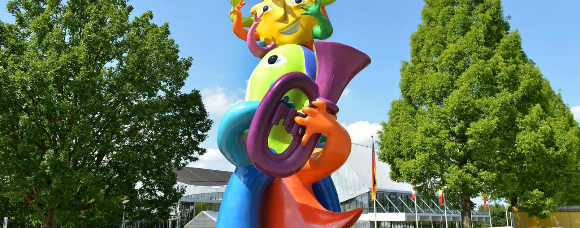
PRIJZENBLAD PERCEEL 1

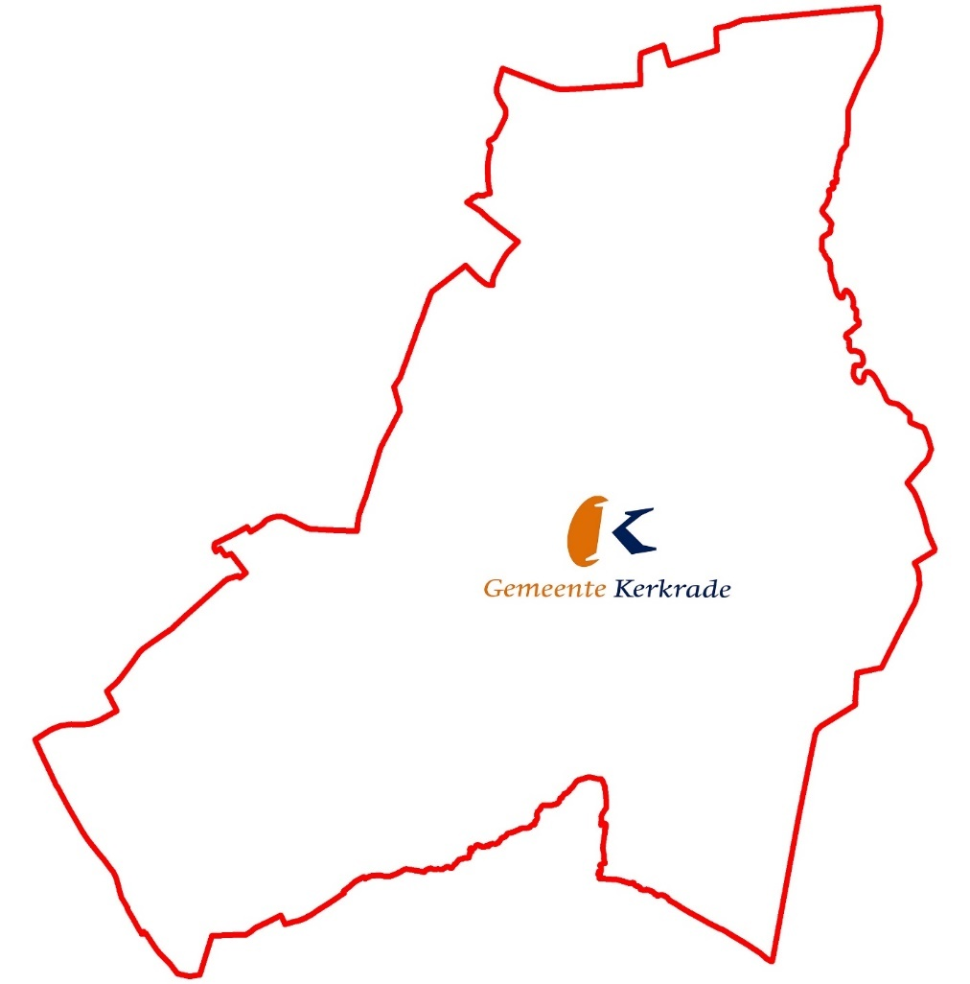

Dit is het Prijzenblad ten behoeve van de Europese Aanbesteding Schoonmaak perceel 1. Voor de eisen die verbonden zijn aan de producten/diensten wordt verwezen naar de aanbestedingsleidraad.
Inschrijver dient rekening te houden dat te allen tijde totale prijzen worden ingevuld. Dit wil zeggen dat dit een all-in prijs is waar verpakkingskosten, reiskosten, voorraadkosten, transportkosten, administratie, facturering, incasso, overname personeel, overhead e.d. in opgenomen zijn.
Prijzen dienen exclusief BTW te zijn.
Gemeente Kerkrade wil alle kosten verdisconteerd zien in de te offreren prijselementen.
Na gunning dient u een open calculatie per locatie aan te bieden.

Ga naar de totaalprijzen locaties

Ga naar inzicht tarieven

Ga naar de menukaart

Totaal
PRIJZENBLAD TOTAAL

 | Locatie | Jaar 1 excl. BTW | Jaar 2 excl. BTW

1 | Raadhuis

2 | Stadskantoor

3 | Gemeentewerf

4 | Activerium (max. 50% bezetting)

5 | Geldwinkel

 | TOTAAL | € - | € -

 |  | € - |  | Is de totaalprijs (P)
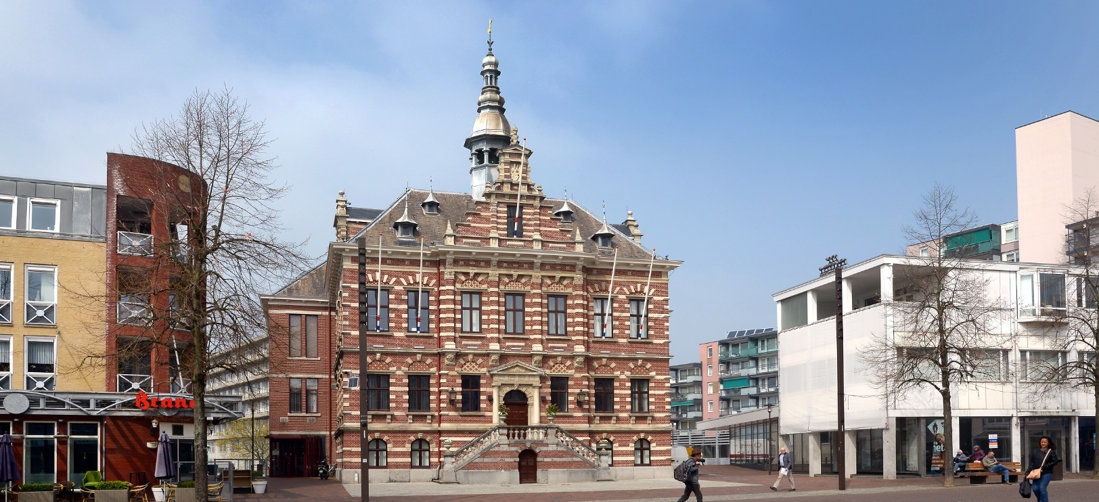
Voor akkoord: Naam: ............................................................ Organisatie: ............................................................
Handtekening: ............................................................

Inzicht tarieven
Tarieven inzicht

Gehanteerde toeslagen op regietarief: | opslagpercentage: | uurtarief excl. BTW:

van 06:00 uur tot 21:30 uur, maandag t/m vrijdag (basis) | 0.00%

van 21:30 uur tot 00:00 uur, maandag t/m vrijdag |  | € 0.00

Van 00:00 uur tot 06:00 uur, maadag t/m vrijdag |  | € 0.00

van 06:00 uur tot 21:30 uur, zaterdag en zondag |  | € 0.00

van 21:30 uur tot 00:00 uur, zaterdag en zondag |  | € 0.00

van 00:00 uur tot 06:00 uur, zaterdag en zondag |  | € 0.00

Tijdens nationale feestdagen* |  | € 0.00

Gehanteerd uurtarief regulier

Menukaart
Menukaart

In onderstaand schema dient de inschrijver de prijzen excl. BTW op te geven voor additionele werkzaamheden. De diensten opgesomd in het schema kan gemeente Kerkrade afnemen. De producten zijn ter oriëntatie en geven de mogelijkheid om te gaan "winkelen" indien nodig. Gemeente Kerkrade heeft geen enkele verplichting tot afname van deze diensten. Gegadigde kan diensten naar eigen wil toevoegen.

Blok 2 | Excl. BTW

2de toiletronde (zie frequentieschema) Stadskantoor

Werkzaamheden: | uurtarief excl. BTW:

Zwerfafval uit groenvoorziening hoofdingang verwijderen:

Strooien strooizout hoofdpaden rondom gebouwen:

Uurtarief inzet gastheer/gastvrouw:

Uurtarief handyman:

Uurtarief specialistische reiniging:

Uurtarief logistiek medewerker

Afzuigkappen reinigen Stadskantoor 6 x per jaar

Afzuigkappen reinigen Gemeentewerf 6 x per jaar

